Manuscrite
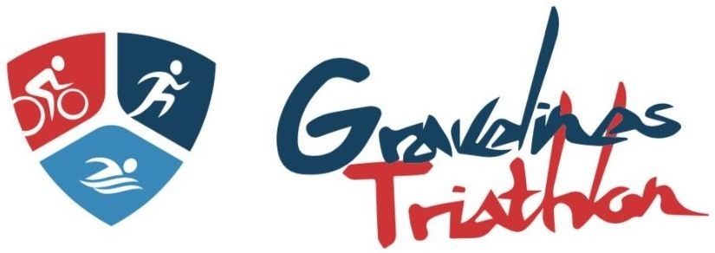
 |  | NOTE DE FRAIS 2023

 |  | OBJET :

 |  | NOM : |  |  | PRENOM :

 |  | QUALITE:

 |  | ADRESSE:

DATE | NATURE DES FRAIS | DEPLACEMENT | HEBERGEMENT | RESTAURATION | AFFRANCH. | TELECOM. | AUTRE

 | SOUS- TOTAUX
 | TOTAL A PAYER
* PROVINCE : Remboursement déplacement effectué sur les bases : SNCF 2ème classe - Voiture = 0,26€/km (0,50€/kmpour les agents détachés en mission) - Hôtel+Petit déjeuner =73 Euros -Déjeuner ou Dîner =21 Euros
* PARIS INTRA MUROS: Hôtel+Petit déjeuner = 130 Euros -Déjeuner ou Dîner =30 Euros

Axe analytique |  | Visa du Demandeur |  | Le Président |  | Trésorerie Générale

 |  | Le : |  | Le : |  | Le :

